0
市 章
市 民 憲 章

はク、 はラ、
は吉で、クとラと吉を
組み合わせてまとめたものです。
円形を型どるは円満なる融和を
示し、市民の強固なる団結を表現、
また中央の突起は将来倉吉市の発
展を表徴しています。
【昭和29年3月29日議決】
わたくしたち倉吉市民は、
郷土の繁栄を願い、
明るく美しい市風をつくりあげるため、
ここに憲章を制定します。
みんなで手をつなぎ、
からだづくりにつとめ、
自然と文化を愛し、
きれいなまちをつくり、
楽しい職場をきずき、
伸びゆく倉吉市民としての
ほこりに生きましょう。
【昭和43年9月21日議決】

市 花
「 つ つ じ 」
市 の 木
「 つ ば き 」
市 の 鳥
「 め じ ろ 」
市のイメージキャラクター
「 く ら す け く ん 」

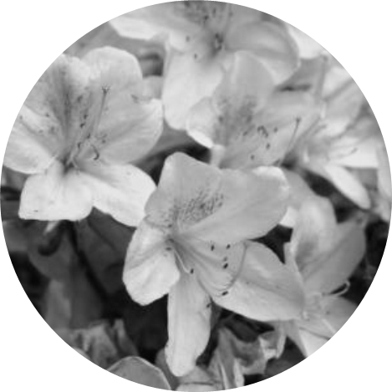
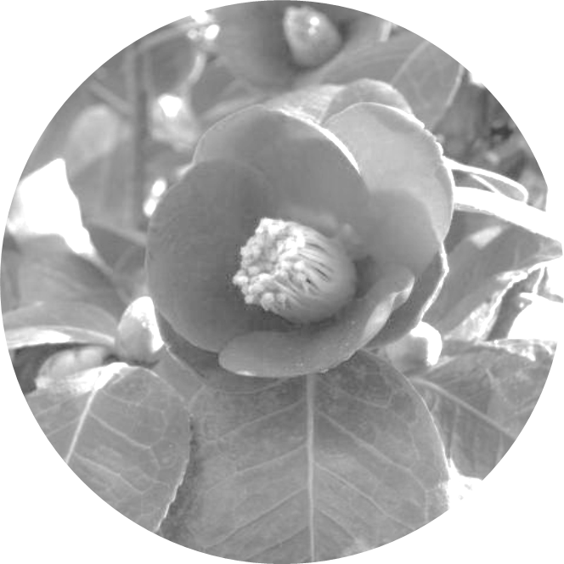
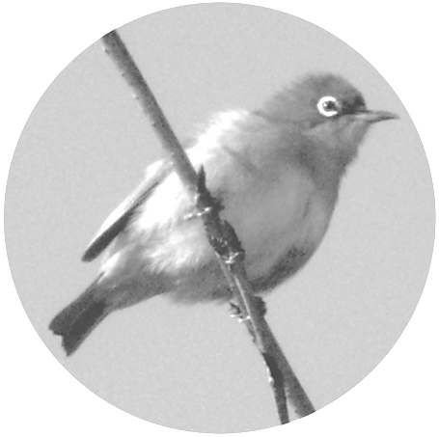


【昭和43年9月21日議決】
【昭和48年10月24日議決】
【平成20年10月2日議決】
【平成24年7月18日住民登録】

目次
自 然 |  | 経済・行政
位置・市域 | 1 | 上水道の普及状況 | 30-1
面積 | 1 | 下水道の普及状況 | 30-2
気象 | 2 | 住宅の種類・戸数 | 31
 |  | ごみの量・資源ごみの量 | 31
人 口 |  | 市税等 | 32-1・2
人口・世帯数の推移 | 3 | 小中学校 | 33-1～34-2
人口集中地区人口 | 4 | 年金・国民健康保険 | 35
年齢別・男女別人口 | 5 | 医療・福祉施設等 | 36
地区別人口 | 6 | 市の財政 | 37-1・2
地区別・年齢別人口 | 7 | 行政担当者 | 38
町別人口・世帯数 | 8～10 | 行政機構 | 39
近隣市町村の世帯数・人口 | 11
地区別人口・世帯数（住基）推移 | 12 | その他
人口動態 | 13 | 近隣市町村勢一覧 | 40～42
推計人口による移動者数 | 14 | 年表 | 43～58
経済活動人口（産業別人口）の推移 | 15
利用上の注意
※単位換算または四捨五入したために、表中の総数とその内容が一致しない
ものもある。
※本表に掲げた数のうち、これまで発表した数と異なるものがあるのは、その後
修正または改訂したためである。
※統計表中の符号の用法は次のとおりである。
－ 該当数字なし
… 不詳資料なし
△ 減少・マイナス
Ⅹ 調査対象が少ないため、そのまま公表すると個々の秘密が漏れる恐れがある
場合に秘匿としたもの。また、複数の数値を倉吉市独自に集計しており、それ
ら数値に秘匿（Ｘ）が含まれていた場合は全体の数値も秘匿としている。
産 業
産業別事業所数・従業者数 | 16
農業人口の推移 | 17
農家数と経営耕地面積の推移 | 18
地区別農家数 | 19
地区別経営耕地種別面積 | 20・21
農業産出額 | 22
林野・森林面積 | 22
製造業（工業）の事業所数等の推移 | 23・24
商業（卸・小売業）の事業所数等の推移 | 25～29

1
位置・市域
区分 | 字名 |  | 隣接市町 |  |  | 経度・緯度
最東 | 栗尾 |  | 湯梨浜町 |  |  | 東経 133°53′
最西 | 関金町野添 |  | 琴浦町・江府町 |  |  | 東経 133°34′
上井
西郷
上灘
成徳
明倫
小鴨
上小鴨
社
灘手
高城
北谷
関金
上北条
最南 | 関金町山口 |  | 岡山県真庭市 |  |  | 北緯 35°18′
最北 | 穴窪 |  | 北栄町 |  |  | 北緯 35°29′

鳥取県倉吉市
市役所の位置（葵町722番地） |  |  |  |  | 東経 133°49′北緯 35°25′海抜 24.8m
 |  |  |  |  | 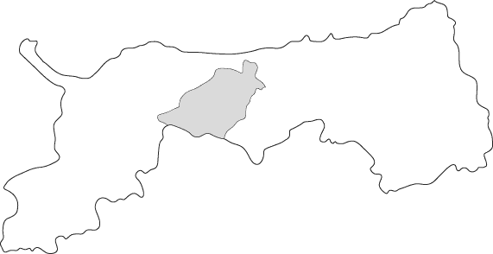
＜倉吉市のおいたち＞
 |  |  |  |  |  |  |  |  | ・ | 1953-10-01 |  | 市制施行（倉吉町、上井町、西郷村、上北条村、
 |  |  |  |  |  |  |  |  |  |  |  | 社村、高城村、北谷村、上小鴨村、灘手村の一部）
 |  |  |  |  |  |  |  |  | ・ | 1955-05-01 |  | 灘手村と合併
 |  |  |  |  |  |  |  |  | ・ | 2005-03-22 |  | 関金町と合併

地目別面積（平成28年1月1日現在） |  |  |  |  |  |  |  |  |  |  |  |  |  | 単位：k㎡
区分 |  | 合 計 |  | 田 |  | 畑 | 宅地 | 池・沼 |  | 山 林 | 原 野 |  | 雑種地 | その他
全 体 |  | 272.06 |  | 29.51 |  | 15.52 | 11.05 | 0.08 |  | 102.04 | 40.12 |  | 3.12 | 70.62
【資料】 「全国都道府県市区町村別面積調」 国土地理院、税務課

H28概要調書（土地）第2表【総括表】より
 |  |  |  | 2,493,431 |  | 1,460,901 | 1,312,315 | 49,364 |  | 55,978,350 | 12,569,297 |  | 891,813
 |  |  |  | 27,004,224 |  | 14,043,167 | 9,738,913 | 30,061 |  | 46,064,435 | 27,554,352 |  | 2,231,180
 |  |  |  | 16,378 |  | 20,427
 |  | 272,060,000 |  | 29,514,033 |  | 15,524,495 | 11,051,228 | 79,425 |  | 102,042,785 | 40,123,649 |  | 3,122,993 | 70,601,392
 |  | 272.06 |  | 29.51 |  | 15.52 | 11.05 | 0.08 |  | 102.04 | 40.12 |  | 3.12 | 70.62

